상품제안서
뱃지 실리콘 마스크 스트랩 | 상품코드: F18220

 |  |  |  |  |  |  | 02-412-0044 | www.easy1.co.kr
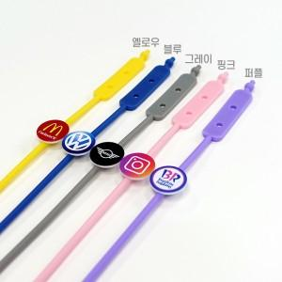 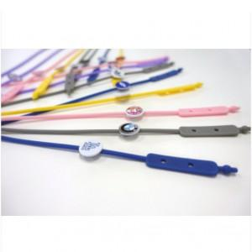

【상세/제작정보】 | 국산 무독성 실리콘 소재 풀칼라 맞춤형 마스크 스트랩

【인쇄/포장옵션】 | 풀칼라 / OPP(비닐)

【공급단가】 | 수량 | 200~ | 500~ | 1,000~ | 3,000~ | 5,000~
*VAT별도 | 단가 | 1,900원 | 1,830원 | 1,760원 | 1,690원 | 1,640원

【상품 URL】 | https://dev.easy1.co.kr:443/src/goods_detail.php?gdno=18220

